Sheet1
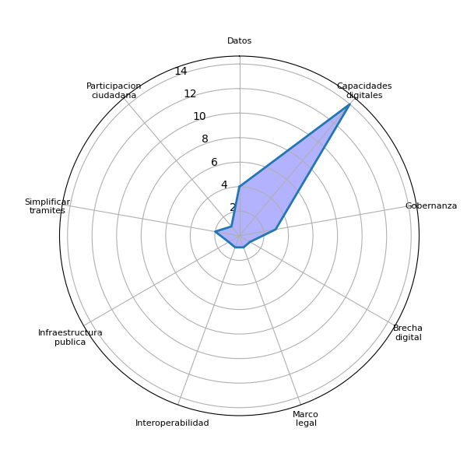
Sector | P1 | Datos | Agenda digital | Capacidades digitales | Gobernanza | Brecha digital | Marco legal | Interoperabilidad | Identidad digital | Voluntad política | Presupuesto | Infraestructura publica | Pasarela de pagos | Simplificar tramites | Actualizar guatecompras | Digitalizacion de la informacion | Difusion del eGob | Colaboracion intersectorial | Intercambio de experiencias | Participacion ciudadana | Estandarizacion tecnologica
Academia | Las prioridades responden a los aportes que desde la academia se puedan realizar para entender las necesidades de país y aportar con investigaciones y datos actualizados | 1 | 0 | 0 | 0 | 0 | 0 | 0 | 0 | 0 | 0 | 0 | 0 | 0 | 0 | 0 | 0 | 0 | 0 | 0 | 0
Academia | Vision, hoja de ruta y colaboración. Urgente una Agenda de Transformación Digital de Guatemala | 0 | 0 | 1 | 0 | 0 | 0 | 0 | 0 | 0 | 0 | 0 | 0 | 0 | 0 | 0 | 0 | 0 | 0 | 0 | 0
Academia | 1. Datos abiertos y anticorrupción 2. Formación a la sociedad civil sobre temas de gobierno | 1 | 0 | 1 | 1 | 0 | 0 | 0 | 0 | 0 | 0 | 0 | 0 | 0 | 0 | 0 | 0 | 0 | 0 | 0 | 0
Cooperación internacional | Modernización y facilitación de los servicios, fortalecimiento de las capacidades de las instituciones del sector público, mejora de la calidad de los servicios de educación y salud, desarrollo sostenible e inclusivo, protección del medio ambiente, equidad de género | 0 | 0 | 1 | 0 | 0 | 0 | 0 | 0 | 0 | 0 | 0 | 0 | 0 | 0 | 0 | 0 | 0 | 0 | 0 | 0
Cuerpo Diplomático | Rectoría, identidad digital, base de datos nacional, y respaldo legal, acceso y protocolos para desarrollo de servicios públicos digitales sensibles a la infancia y pueblos originarios. Fortalecimiento de capacidades (currículum actualizado al contexto) | 1 | 0 | 0 | 0 | 0 | 1 | 0 | 0 | 0 | 0 | 0 | 0 | 0 | 0 | 0 | 0 | 0 | 0 | 0 | 0
Cuerpo Diplomático | La gobernanza, la alfabetización digital, la inclusión para reducir las brechas digitales existentes como pueblos indígenas y la brecha de género. Es importante empoderar al Estado para que se pueda entender la importancia que tiene la transformación digital en Guatemala | 0 | 0 | 1 | 1 | 1 | 0 | 0 | 0 | 0 | 0 | 0 | 0 | 0 | 0 | 0 | 0 | 0 | 0 | 0 | 0
Cuerpo Diplomático | Impulsar infraestructuras públicas digitales en el país de manera coordinada y articulada. Entre ellas, la interoperabllifad, identidad digital y pagos digitales para tener un salto tecnológico que acelere la prestación de servicios del Estado, asegurando la inclusión digital en este proceso. | 0 | 0 | 0 | 0 | 0 | 0 | 0 | 0 | 0 | 0 | 1 | 0 | 0 | 0 | 0 | 0 | 0 | 0 | 0 | 0
Cuerpo Diplomático | Las empresas inversoras y exportadoras requieren procesos claros, objetivos, seguros y rápidos o eficientes | 0 | 0 | 0 | 0 | 0 | 0 | 0 | 0 | 0 | 0 | 0 | 0 | 0 | 0 | 0 | 0 | 0 | 0 | 0 | 0
Gobierno | Simplificación de trámites y datos abiertos | 1 | 0 | 0 | 0 | 0 | 0 | 0 | 0 | 0 | 0 | 0 | 0 | 1 | 0 | 0 | 0 | 0 | 0 | 0 | 0
Privado | Simplificación y digitalización de trámites, por lo que la interiperabilidad es fundamental. | 0 | 0 | 0 | 0 | 0 | 0 | 0 | 0 | 0 | 0 | 0 | 0 | 1 | 0 | 0 | 0 | 0 | 0 | 0 | 0
Privado | Tramites de Registros y Otras gestiones en Control de Alimentos del MSPAS Tramites de Alimentos Laboratorio Nacional MSPAS Consultas sobre Registros Sanitarios de Alimentosn en Linea. | 0 | 0 | 0 | 0 | 0 | 0 | 0 | 0 | 0 | 0 | 0 | 0 | 0 | 0 | 0 | 0 | 0 | 0 | 0 | 0
Privado | 1. Agilizar y eliminar la discrecionalidad en trámites y registros 2. Transparentar las compras y adquisiciones del Estado 3. Haciendo que procesos educativos y de modernización de la sociedad lleguen a más personas y en menos tiempo | 0 | 0 | 1 | 0 | 0 | 0 | 0 | 0 | 0 | 0 | 0 | 0 | 0 | 0 | 0 | 0 | 0 | 0 | 0 | 0
Privado | Hacer público las APIs a todos los usuarios que lo requiera | 0 | 0 | 0 | 0 | 0 | 0 | 0 | 0 | 0 | 0 | 0 | 0 | 0 | 0 | 0 | 0 | 0 | 0 | 0 | 0
Privado | Agilización de tramites de caracter regulatorio | 0 | 0 | 0 | 0 | 0 | 0 | 0 | 0 | 0 | 0 | 0 | 0 | 0 | 0 | 0 | 0 | 0 | 0 | 0 | 0
Sociedad Civil | Cobertura digital | 0 | 0 | 0 | 0 | 0 | 0 | 0 | 0 | 0 | 0 | 0 | 0 | 0 | 0 | 0 | 0 | 0 | 0 | 0 | 0
Sociedad Civil | Identidad Digital e Interoperabilidad de las entidades del Estado | 0 | 0 | 0 | 0 | 0 | 0 | 1 | 0 | 0 | 0 | 0 | 0 | 0 | 0 | 0 | 0 | 0 | 0 | 0 | 0
Sociedad Civil | Facilitación de trámites y acceso a la tecnología | 0 | 0 | 0 | 0 | 0 | 0 | 0 | 0 | 0 | 0 | 0 | 0 | 0 | 0 | 0 | 0 | 0 | 0 | 0 | 0
Sociedad Civil | Recursos para la Educación, diseño de herramientas y uso de medios radiales, etc | 0 | 0 | 1 | 0 | 0 | 0 | 0 | 0 | 0 | 0 | 0 | 0 | 0 | 0 | 0 | 0 | 0 | 0 | 0 | 0
Sociedad Civil | La digitalización de la información de las instituciones publicas. | 0 | 0 | 1 | 0 | 0 | 0 | 0 | 0 | 0 | 0 | 0 | 0 | 0 | 0 | 0 | 0 | 0 | 0 | 0 | 0
Sociedad Civil | 1) Facilitar información a grupos de mujeres en los territorios 2) Fortalecimiento de capacidades a grupos de mujeres en herramientas digitales en los territorios. | 0 | 0 | 1 | 0 | 0 | 0 | 0 | 0 | 0 | 0 | 0 | 0 | 0 | 0 | 0 | 0 | 0 | 0 | 0 | 0
Sociedad Civil | Capacitación continua, una desmonopolizacion del servicio de Internet | 0 | 0 | 1 | 0 | 0 | 0 | 0 | 0 | 0 | 0 | 0 | 0 | 0 | 0 | 0 | 0 | 0 | 0 | 0 | 0
Sociedad Civil | Educación inclusiva | 0 | 0 | 1 | 0 | 0 | 0 | 0 | 0 | 0 | 0 | 0 | 0 | 0 | 0 | 0 | 0 | 0 | 0 | 0 | 0
Sociedad Civil | Formación digital, acceso a medios. | 0 | 0 | 1 | 0 | 0 | 0 | 0 | 0 | 0 | 0 | 0 | 0 | 0 | 0 | 0 | 0 | 0 | 0 | 0 | 0
Sociedad Civil | Facilitar los procesos y trámites que como jóvenes nos podemos llegar a enfrentar por primera vez. | 0 | 0 | 0 | 0 | 0 | 0 | 0 | 0 | 0 | 0 | 0 | 0 | 0 | 0 | 0 | 0 | 0 | 0 | 0 | 0
Sociedad Civil | Interconectar la información del gobierno | 0 | 0 | 1 | 1 | 0 | 0 | 0 | 0 | 0 | 0 | 0 | 0 | 0 | 0 | 0 | 0 | 0 | 0 | 0 | 0
Sociedad Civil | Estrategia nacional de transformación digital, legislación moderna y fortalecida, espacios de participación, inversión pública, voluntad política | 0 | 0 | 1 | 0 | 0 | 0 | 0 | 0 | 0 | 0 | 0 | 0 | 0 | 0 | 0 | 0 | 0 | 0 | 1 | 0
Sociedad Civil | Trabajo y salario competente que permita adquirir dispositivos tecnológicos y capacitación digital. Además que permita disponer de internet regular. | 0 | 0 | 1 | 0 | 0 | 0 | 0 | 0 | 0 | 0 | 0 | 0 | 0 | 0 | 0 | 0 | 0 | 0 | 0 | 0
Sociedad Civil | Contar con herramientas accesibles y fáciles de utilizar. El internet debe ser accesible | 0 | 0 | 0 | 0 | 0 | 0 | 0 | 0 | 0 | 0 | 0 | 0 | 0 | 0 | 0 | 0 | 0 | 0 | 0 | 0
Academia |  | 2 | 0 | 2 | 1 | 0 | 0 | 0 | 0 | 0 | 0 | 0 | 0 | 0 | 0 | 0 | 0 | 0 | 0 | 0 | 0
Cooperación internacional |  | 0 | 0 | 1 | 0 | 0 | 0 | 0 | 0 | 0 | 0 | 0 | 0 | 0 | 0 | 0 | 0 | 0 | 0 | 0 | 0
Cuerpo Diplomático |  | 1 | 0 | 1 | 1 | 1 | 1 | 0 | 0 | 0 | 0 | 1 | 0 | 0 | 0 | 0 | 0 | 0 | 0 | 0 | 0
Gobierno |  | 1 | 0 | 0 | 0 | 0 | 0 | 0 | 0 | 0 | 0 | 0 | 0 | 1 | 0 | 0 | 0 | 0 | 0 | 0 | 0
Privado |  | 0 | 0 | 1 | 0 | 0 | 0 | 0 | 0 | 0 | 0 | 0 | 0 | 1 | 0 | 0 | 0 | 0 | 0 | 0 | 0
Sociedad Civil |  | 0 | 0 | 9 | 1 | 0 | 0 | 1 | 0 | 0 | 0 | 0 | 0 | 0 | 0 | 0 | 0 | 0 | 0 | 1 | 0
 |  | 4 | 0 | 14 | 3 | 1 | 1 | 1 | 0 | 0 | 0 | 1 | 0 | 2 | 0 | 0 | 0 | 0 | 0 | 1 | 0

Sheet2
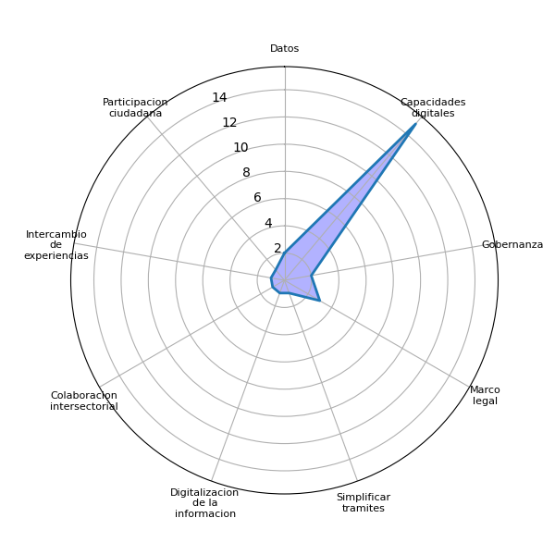
Sector | P2 | Datos | Agenda digital | Capacidades digitales | Gobernanza | Brecha digital | Marco legal | Interoperabilidad | Identidad digital | Voluntad política | Presupuesto | Infraestructura publica | Pasarela de pagos | Simplificar tramites | Actualizar guatecompras | Digitalizacion de la informacion | Difusion del eGob | Colaboracion intersectorial | Intercambio de experiencias | Participacion ciudadana | Estandarizacion tecnologica
Academia | Aportando datos y discusiones académicas sobre la transformación digital | 1 | 0 | 1 | 0 | 0 | 0 | 0 | 0 | 0 | 0 | 0 | 0 | 0 | 0 | 0 | 0 | 0 | 0 | 0 | 0
Academia | Estudios, ideas, mejores prácticas, colaboración con talleres, redes y propuestas concretas. | 0 | 0 | 1 | 0 | 0 | 0 | 0 | 0 | 0 | 0 | 0 | 0 | 0 | 0 | 0 | 0 | 0 | 0 | 0 | 0
Academia | 1. Procesos de investigación y asesoría a partir del análisis de datos abiertos para acciones anticorrupción en distintos niveles y sectores. 2. Procesos de formación de funcionarios públicos, sociedad civil y sector privado sobre la implementación de gobierno abierto y electrónico. 3. Procesos de difusión e incidencia del gobierno abierto a partir de análisis y publicaciones académicas | 1 | 0 | 1 | 1 | 0 | 0 | 0 | 0 | 0 | 0 | 0 | 0 | 0 | 0 | 0 | 0 | 0 | 0 | 0 | 0
Cooperación internacional | A través de la cooperación internacional, intercambio de experiencias | 0 | 0 | 0 | 0 | 0 | 0 | 0 | 0 | 0 | 0 | 0 | 0 | 0 | 0 | 0 | 0 | 0 | 1 | 0 | 0
Cuerpo Diplomático | Apoyo técnico para la construcción de leyes/protocolos y pilotos. Financiamiento limitado para acciones. | 0 | 0 | 0 | 0 | 0 | 1 | 0 | 0 | 0 | 0 | 0 | 0 | 0 | 0 | 0 | 0 | 0 | 0 | 0 | 0
Cuerpo Diplomático | Con apoyo técnico y de creación de habilidades tanto para el gobierno como para la población general en cuanto a temas relacionados a la Alfabetización digital, el uso de la inteligencia artificial y el uso de las tecnologías de manera responsable y segura. Contamos con estudios a nivel global que pueden implementarse en Guatemala | 0 | 0 | 1 | 1 | 0 | 0 | 0 | 0 | 0 | 0 | 0 | 0 | 0 | 0 | 0 | 0 | 0 | 0 | 0 | 0
Cuerpo Diplomático | Cómo socio estratégico que contribuye con conocimiento, acompañamiento técnico y logístico, convocatoria y coordinación de múltiples actores, apoyo de pilotos estratégicos. | 0 | 0 | 1 | 0 | 0 | 0 | 0 | 0 | 0 | 0 | 0 | 0 | 0 | 0 | 0 | 0 | 0 | 0 | 0 | 0
Cuerpo Diplomático | Las empresas españolas de tecnología y consultoras pueden contribuir con su experiencia a aportar soluciones tecnológicas y de gestión | 0 | 0 | 0 | 0 | 0 | 0 | 0 | 0 | 0 | 0 | 0 | 0 | 0 | 0 | 0 | 0 | 0 | 0 | 0 | 0
Gobierno | Siguiendo las leyes y acuerdos | 0 | 0 | 0 | 0 | 0 | 1 | 0 | 0 | 0 | 0 | 0 | 0 | 0 | 0 | 0 | 0 | 0 | 0 | 0 | 0
Privado | Desde Guatemala No se detiene se apoya estos estos procesos con consultores y enlaces | 0 | 0 | 0 | 0 | 0 | 0 | 0 | 0 | 0 | 0 | 0 | 0 | 0 | 0 | 0 | 0 | 0 | 0 | 0 | 0
Privado | Apoyando estas iniciativas en las mesas de dialogo. Proponiendo Ideas para reducir Focos de Corruocion en tramitologia. Socializando la iniciativa dentro de su propio sector. | 0 | 0 | 0 | 0 | 0 | 0 | 0 | 0 | 0 | 0 | 0 | 0 | 0 | 0 | 0 | 0 | 0 | 0 | 0 | 0
Privado | 1. Trasladando capacidades del sector privado hacia el público 2. Proponiendo metodologías de priorización y seguimiento 3. Haciendo incidencia política para que las reformas legales e implementación | 0 | 0 | 0 | 0 | 0 | 1 | 0 | 0 | 0 | 0 | 0 | 0 | 0 | 0 | 0 | 0 | 0 | 0 | 0 | 0
Privado | Que permita a las Pymes tecnologícas a participar | 0 | 0 | 0 | 0 | 0 | 0 | 0 | 0 | 0 | 0 | 0 | 0 | 0 | 0 | 0 | 0 | 0 | 0 | 1 | 0
Privado | Tenemos experiencia en simplificación de tramites regulatorios, levantamiento de procesos y agilizsción para hacer ttamites digitales desde 1987. | 0 | 0 | 0 | 0 | 0 | 0 | 0 | 0 | 0 | 0 | 0 | 0 | 1 | 0 | 0 | 0 | 0 | 0 | 0 | 0
Sociedad Civil | Campañas de información | 0 | 0 | 1 | 0 | 0 | 0 | 0 | 0 | 0 | 0 | 0 | 0 | 0 | 0 | 0 | 0 | 0 | 0 | 0 | 0
Sociedad Civil | Capacitación de jóvenes y otros programas de capacitación basados en la comunidad. | 0 | 0 | 1 | 0 | 0 | 0 | 0 | 0 | 0 | 0 | 0 | 0 | 0 | 0 | 0 | 0 | 0 | 0 | 0 | 0
Sociedad Civil | Aportando nuestras experiencias y perspectivas y procurando la inclusión de nuestro colectivo | 0 | 0 | 0 | 0 | 0 | 0 | 0 | 0 | 0 | 0 | 0 | 0 | 0 | 0 | 0 | 0 | 0 | 0 | 0 | 0
Sociedad Civil | Diseño de herramientas, formación de formadores a nivel local, estrategias de comunicación para la transparencia | 0 | 0 | 1 | 0 | 0 | 0 | 0 | 0 | 0 | 0 | 0 | 0 | 0 | 0 | 0 | 0 | 0 | 0 | 0 | 0
Sociedad Civil | Aportando a la discusión y creación de políticas de transformación digital | 0 | 0 | 1 | 0 | 0 | 0 | 0 | 0 | 0 | 0 | 0 | 0 | 0 | 0 | 0 | 0 | 0 | 0 | 0 | 0
Sociedad Civil | Réplicas de conocimientos. | 0 | 0 | 1 | 0 | 0 | 0 | 0 | 0 | 0 | 0 | 0 | 0 | 0 | 0 | 0 | 0 | 0 | 0 | 0 | 0
Sociedad Civil | Informar a las mujeres con quienes trabajamos | 0 | 0 | 0 | 0 | 0 | 0 | 0 | 0 | 0 | 0 | 0 | 0 | 0 | 0 | 0 | 0 | 0 | 0 | 0 | 0
Sociedad Civil | Creando alianzas entre sectores | 0 | 0 | 0 | 0 | 0 | 0 | 0 | 0 | 0 | 0 | 0 | 0 | 0 | 0 | 0 | 0 | 1 | 0 | 0 | 0
Sociedad Civil | Llevando información, formación y recursos a comunidades indígenas (48 Cantones) | 0 | 0 | 1 | 0 | 0 | 0 | 0 | 0 | 0 | 0 | 0 | 0 | 0 | 0 | 0 | 0 | 0 | 0 | 0 | 0
Sociedad Civil | Difusión y capacitación de la población universitaria | 0 | 0 | 1 | 0 | 0 | 0 | 0 | 0 | 0 | 0 | 0 | 0 | 0 | 0 | 0 | 0 | 0 | 0 | 0 | 0
Sociedad Civil | Cómo usuarios de los sistemas podemos apoyar en garantizar las necesidades de la ciudadanía, con pertinencia de género, e interculturalidad. | 0 | 0 | 0 | 0 | 0 | 0 | 0 | 0 | 0 | 0 | 0 | 0 | 0 | 0 | 1 | 0 | 0 | 0 | 0 | 0
Sociedad Civil | Estrategias y capacidades sobre impletacion de la estrategia, conocimiento de necesidades de la población específicamente de grupos poblacionales qué son vulnerables | 0 | 0 | 1 | 0 | 0 | 0 | 0 | 0 | 0 | 0 | 0 | 0 | 0 | 0 | 0 | 0 | 0 | 0 | 0 | 0
Sociedad Civil | Aportar con validar el contenido y también con socializar el contenido de transformación digital. | 0 | 0 | 1 | 0 | 0 | 0 | 0 | 0 | 0 | 0 | 0 | 0 | 0 | 0 | 0 | 0 | 0 | 0 | 0 | 0
Sociedad Civil | Validar las herramientas digitales para ser accesibles e informar sobre la transformación digital que se está desarrollando en el Estado. | 0 | 0 | 1 | 0 | 0 | 0 | 0 | 0 | 0 | 0 | 0 | 0 | 0 | 0 | 0 | 0 | 0 | 0 | 0 | 0
Academia |  | 2 | 0 | 3 | 1 | 0 | 0 | 0 | 0 | 0 | 0 | 0 | 0 | 0 | 0 | 0 | 0 | 0 | 0 | 0 | 0
Cooperación internacional |  | 0 | 0 | 0 | 0 | 0 | 0 | 0 | 0 | 0 | 0 | 0 | 0 | 0 | 0 | 0 | 0 | 0 | 1 | 0 | 0
Cuerpo Diplomático |  | 0 | 0 | 2 | 1 | 0 | 1 | 0 | 0 | 0 | 0 | 0 | 0 | 0 | 0 | 0 | 0 | 0 | 0 | 0 | 0
Gobierno |  | 0 | 0 | 0 | 0 | 0 | 1 | 0 | 0 | 0 | 0 | 0 | 0 | 0 | 0 | 0 | 0 | 0 | 0 | 0 | 0
Privado |  | 0 | 0 | 0 | 0 | 0 | 1 | 0 | 0 | 0 | 0 | 0 | 0 | 1 | 0 | 0 | 0 | 0 | 0 | 1 | 0
Sociedad Civil |  | 0 | 0 | 10 | 0 | 0 | 0 | 0 | 0 | 0 | 0 | 0 | 0 | 0 | 0 | 1 | 0 | 1 | 0 | 0 | 0
 |  | 2 | 0 | 15 | 2 | 0 | 3 | 0 | 0 | 0 | 0 | 0 | 0 | 1 | 0 | 1 | 0 | 1 | 1 | 1 | 0

Sheet3
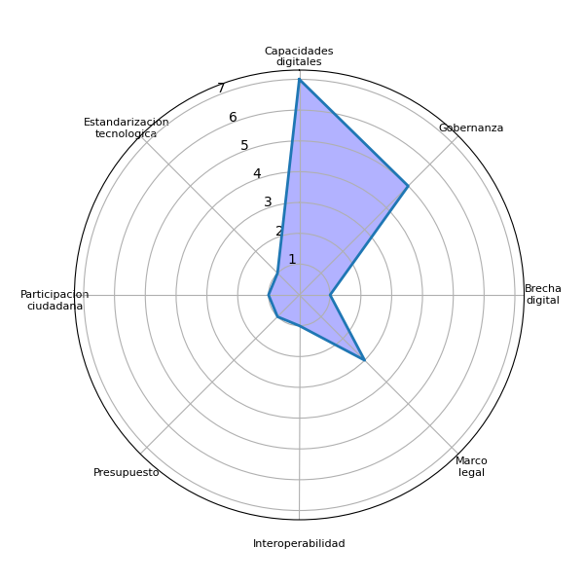
Sector | P3 | Datos | Agenda digital | Capacidades digitales | Gobernanza | Brecha digital | Marco legal | Interoperabilidad | Identidad digital | Voluntad política | Presupuesto | Infraestructura publica | Pasarela de pagos | Simplificar tramites | Actualizar guatecompras | Digitalizacion de la informacion | Difusion del eGob | Colaboracion intersectorial | Intercambio de experiencias | Participacion ciudadana | Estandarizacion tecnologica
Academia | Las recomendaciones estarán enfocadas en los objetivos que proponga el Gobierno para atender las necesidades | 0 | 0 | 0 | 1 | 0 | 0 | 0 | 0 | 0 | 0 | 0 | 0 | 0 | 0 | 0 | 0 | 0 | 0 | 0 | 0
Academia | Decidir si se necesita una ley marco, definición clara de la estrategia, división del trabajo, actuar y evaluar. Involucrar a todos,inspirar y caminar juntos. | 0 | 0 | 0 | 0 | 0 | 1 | 0 | 0 | 0 | 0 | 0 | 0 | 0 | 0 | 0 | 0 | 0 | 0 | 0 | 0
Academia | 1. Continuar con el enfoque participativo y consenso entre sectores 2. Tomar buenas prácticas de otros países de la región latinoamericana considerando las particularidades socioculturales compartidas 3. Priorizar temas específicos de transformación digital que beneficien a la mayor parte de la población para que pueda generar confianza ciudadana y adopción de los procesos de digitalización 4. Emprender acciones de educación y promoción de la transformación digital 5. Que el proceso de transformación digital aporte simultáneamente al cierre de la brecha digital | 0 | 0 | 1 | 1 | 1 | 0 | 0 | 0 | 0 | 0 | 0 | 0 | 0 | 0 | 0 | 0 | 0 | 0 | 0 | 0
Cooperación internacional | Modernización de la tecnología, promover la interoperabilidad, | 0 | 0 | 0 | 0 | 0 | 0 | 1 | 0 | 0 | 0 | 0 | 0 | 0 | 0 | 0 | 0 | 0 | 0 | 0 | 0
Cuerpo Diplomático | Crear una hoja de ruta y un abordaje por fases. Priorizando el área legal y la estandarización de tecnologías y procesos. | 0 | 0 | 0 | 0 | 0 | 1 | 0 | 0 | 0 | 0 | 0 | 0 | 0 | 0 | 0 | 0 | 0 | 0 | 0 | 1
Cuerpo Diplomático | Es importante la creación de un marco legal y de una policía de estado sostenible en el tiempo | 0 | 0 | 0 | 0 | 0 | 1 | 0 | 0 | 0 | 0 | 0 | 0 | 0 | 0 | 0 | 0 | 0 | 0 | 0 | 0
Cuerpo Diplomático | Alinear los esfuerzo a una única agenda de transformación digital del país. Esto implica colaborar con sector privado, academia, sociedad civil, cooperantes. A través de esta agenda canalizar las necesidades de las instituciones para evitar la fragmentación y uso disperso de tecnologías que dificulten a los usuarios (ciudadanos) el acceso a los servicios digitales. Integrar la experiencia de usuario a los planes digitales de las instituciones y el re diseño de servicios digitales. | 0 | 0 | 1 | 0 | 0 | 0 | 0 | 0 | 0 | 0 | 0 | 0 | 0 | 0 | 0 | 0 | 0 | 0 | 0 | 0
Cuerpo Diplomático | Hay que empezar por proyectos piloto que permitan generar soluciones primearias | 0 | 0 | 0 | 0 | 0 | 0 | 0 | 0 | 0 | 0 | 0 | 0 | 0 | 0 | 0 | 0 | 0 | 0 | 0 | 0
Gobierno | Voluntad política | 0 | 0 | 0 | 0 | 0 | 0 | 0 | 0 | 0 | 0 | 0 | 0 | 0 | 0 | 0 | 0 | 0 | 0 | 0 | 0
Privado | Gobernanza, agenda nacional de pais, ejecución de proyectos coordinada | 0 | 0 | 0 | 0 | 0 | 0 | 0 | 0 | 0 | 0 | 0 | 0 | 0 | 0 | 0 | 0 | 0 | 0 | 0 | 0
Privado | Identificar los Puntos Criticos de Corrupcion en la tramitologia de Estado para automatizarlos. Garantizar el acceso a tramitologia de Estado por medio de APPs para Celulares. Mucha Comunicacion Efectiva. | 0 | 0 | 0 | 0 | 0 | 0 | 0 | 0 | 0 | 0 | 0 | 0 | 0 | 0 | 0 | 0 | 0 | 0 | 0 | 0
Privado | 1. Establecer ruta, visión de qué significa y hacer comunicación efectiva a toda la sociedad 2. Priorizar las áreas y procesos que generen mayor impacto en transparencia y servicio a la ciudadanía 3. Establecer hoja de ruta y empoderar a la GAE para que fije los estándares y exija cuentadancia al resto de dependencias 4. Socializar metas, logros y alcances | 0 | 0 | 0 | 0 | 0 | 0 | 0 | 0 | 0 | 0 | 0 | 0 | 0 | 0 | 0 | 0 | 0 | 0 | 0 | 0
Privado | Compras de Gobierno | 0 | 0 | 0 | 1 | 0 | 0 | 0 | 0 | 0 | 0 | 0 | 0 | 0 | 0 | 0 | 0 | 0 | 0 | 0 | 0
Privado | Tramites regulatorios en MSPAS- regustros, licencias, renovación de registros para medicamentos y alimentos. Licencias ambientales MARN. Tramites en MAGA. | 0 | 0 | 0 | 0 | 0 | 0 | 0 | 0 | 0 | 0 | 0 | 0 | 0 | 0 | 0 | 0 | 0 | 0 | 0 | 0
Sociedad Civil | Cobertura digital Campaña de información | 0 | 0 | 1 | 0 | 0 | 0 | 0 | 0 | 0 | 0 | 0 | 0 | 0 | 0 | 0 | 0 | 0 | 0 | 0 | 0
Sociedad Civil | Coordinación y unificación de esfuerzos. Trabajo técnico y práctico. Instituciionalidad de los procesos. | 0 | 0 | 0 | 0 | 0 | 0 | 0 | 0 | 0 | 0 | 0 | 0 | 0 | 0 | 0 | 0 | 0 | 0 | 0 | 0
Sociedad Civil | Que las instituciones sean adecuadamente capacitadas y provistas de los recursos para poder cumplir con su trabajo | 0 | 0 | 1 | 0 | 0 | 0 | 0 | 0 | 0 | 0 | 0 | 0 | 0 | 0 | 0 | 0 | 0 | 0 | 0 | 0
Sociedad Civil | Voluntad política, asignación de presupuesto y formación y educación continua | 0 | 0 | 1 | 0 | 0 | 0 | 0 | 0 | 0 | 1 | 0 | 0 | 0 | 0 | 0 | 0 | 0 | 0 | 0 | 0
Sociedad Civil | No dejar por lado a la ciudadanía en la discusión, esta transformación debe servir para mejorar la vida de las y los ciudadanos | 0 | 0 | 1 | 0 | 0 | 0 | 0 | 0 | 0 | 0 | 0 | 0 | 0 | 0 | 0 | 0 | 0 | 0 | 0 | 0
Sociedad Civil | Incluir a las mujeres en los procesos de transformación digital. | 0 | 0 | 1 | 0 | 0 | 0 | 0 | 0 | 0 | 0 | 0 | 0 | 0 | 0 | 0 | 0 | 0 | 0 | 1 | 0
Sociedad Civil | Internet seguro y rápido, y de ser posible tecnología al alcance de la población. | 0 | 0 | 0 | 0 | 0 | 0 | 0 | 0 | 0 | 0 | 0 | 0 | 0 | 0 | 0 | 0 | 0 | 0 | 0 | 0
Sociedad Civil | Lograr operativisar entre organizaciones del ejecutivo o | 0 | 0 | 0 | 0 | 0 | 0 | 0 | 0 | 0 | 0 | 0 | 0 | 0 | 0 | 0 | 0 | 0 | 0 | 0 | 0
Sociedad Civil | Gobierno electrónico para la eficiencia y eficacia estatal..... | 0 | 0 | 0 | 1 | 0 | 0 | 0 | 0 | 0 | 0 | 0 | 0 | 0 | 0 | 0 | 0 | 0 | 0 | 0 | 0
Sociedad Civil | Que sea fácil de entender y ágil | 0 | 0 | 0 | 0 | 0 | 0 | 0 | 0 | 0 | 0 | 0 | 0 | 0 | 0 | 0 | 0 | 0 | 0 | 0 | 0
Sociedad Civil | Un proceso de comunicación claro para dar a conocer los cambios. | 0 | 0 | 0 | 0 | 0 | 0 | 0 | 0 | 0 | 0 | 0 | 0 | 0 | 0 | 0 | 0 | 0 | 0 | 0 | 0
Sociedad Civil | Incorporar organizaciónes del interior del país, comunicación constante entre entidades públicas a todo nivel. | 0 | 0 | 0 | 0 | 0 | 0 | 0 | 0 | 0 | 0 | 0 | 0 | 0 | 0 | 0 | 0 | 0 | 0 | 0 | 0
Sociedad Civil | Que realice un diagnóstico responsable en las comunidades rurales antes de crear contenido, estrategias. El diagnóstico debe a qué tienen acceso las personas en las áreas rurales. | 0 | 0 | 0 | 0 | 0 | 0 | 0 | 0 | 0 | 0 | 0 | 0 | 0 | 0 | 0 | 0 | 0 | 0 | 0 | 0
Sociedad Civil | Crear espacios accesibles para hacer uso de la digitalización del gobierno | 0 | 0 | 0 | 1 | 0 | 0 | 0 | 0 | 0 | 0 | 0 | 0 | 0 | 0 | 0 | 0 | 0 | 0 | 0 | 0
Academia |  | 0 | 0 | 1 | 2 | 1 | 1 | 0 | 0 | 0 | 0 | 0 | 0 | 0 | 0 | 0 | 0 | 0 | 0 | 0 | 0
Cooperación internacional |  | 0 | 0 | 0 | 0 | 0 | 0 | 1 | 0 | 0 | 0 | 0 | 0 | 0 | 0 | 0 | 0 | 0 | 0 | 0 | 0
Cuerpo Diplomático |  | 0 | 0 | 1 | 0 | 0 | 2 | 0 | 0 | 0 | 0 | 0 | 0 | 0 | 0 | 0 | 0 | 0 | 0 | 0 | 1
Gobierno |  | 0 | 0 | 0 | 0 | 0 | 0 | 0 | 0 | 0 | 0 | 0 | 0 | 0 | 0 | 0 | 0 | 0 | 0 | 0 | 0
Privado |  | 0 | 0 | 0 | 1 | 0 | 0 | 0 | 0 | 0 | 0 | 0 | 0 | 0 | 0 | 0 | 0 | 0 | 0 | 0 | 0
Sociedad Civil |  | 0 | 0 | 5 | 2 | 0 | 0 | 0 | 0 | 0 | 1 | 0 | 0 | 0 | 0 | 0 | 0 | 0 | 0 | 1 | 0
 |  | 0 | 0 | 7 | 5 | 1 | 3 | 1 | 0 | 0 | 1 | 0 | 0 | 0 | 0 | 0 | 0 | 0 | 0 | 1 | 1

Sheet4
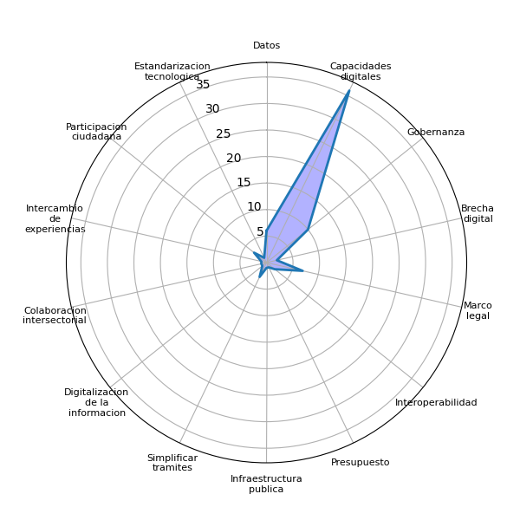
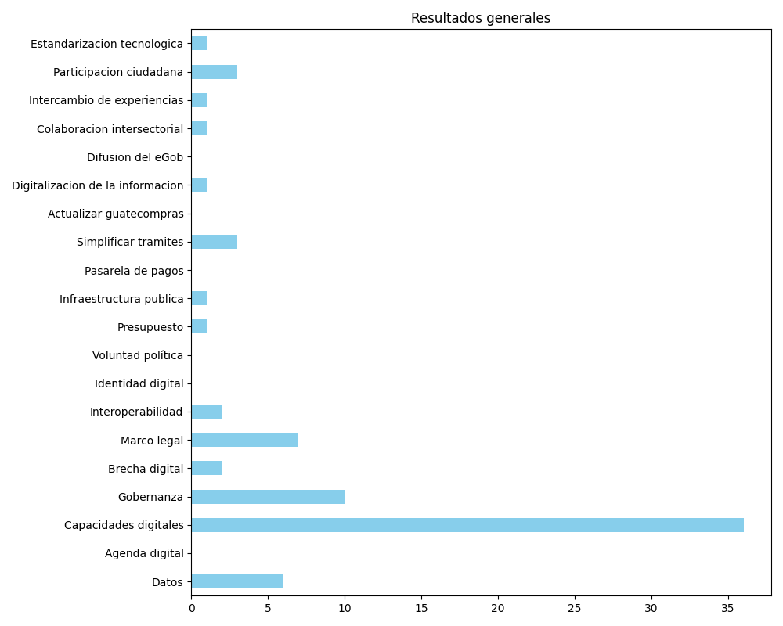
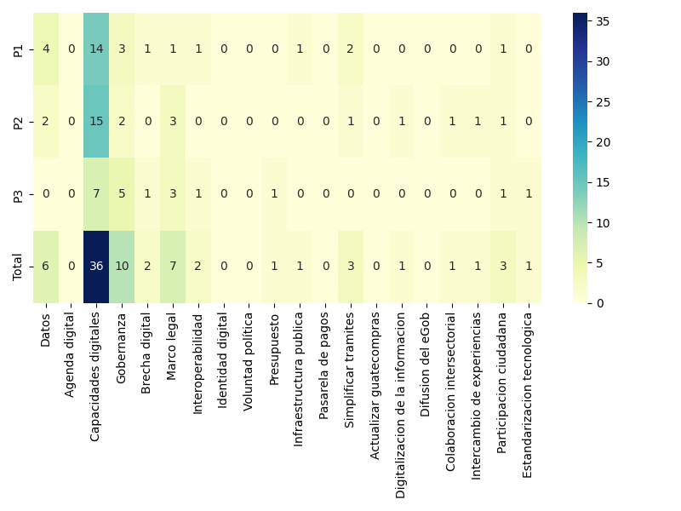
Datos | Agenda digital | Capacidades digitales | Gobernanza | Brecha digital | Marco legal | Interoperabilidad | Identidad digital | Voluntad política | Presupuesto | Infraestructura publica | Pasarela de pagos | Simplificar tramites | Actualizar guatecompras | Digitalizacion de la informacion | Difusion del eGob | Colaboracion intersectorial | Intercambio de experiencias | Participacion ciudadana | Estandarizacion tecnologica
4 | 0 | 14 | 3 | 1 | 1 | 1 | 0 | 0 | 0 | 1 | 0 | 2 | 0 | 0 | 0 | 0 | 0 | 1 | 0
2 | 0 | 15 | 2 | 0 | 3 | 0 | 0 | 0 | 0 | 0 | 0 | 1 | 0 | 1 | 0 | 1 | 1 | 1 | 0
0 | 0 | 7 | 5 | 1 | 3 | 1 | 0 | 0 | 1 | 0 | 0 | 0 | 0 | 0 | 0 | 0 | 0 | 1 | 1
6 | 0 | 36 | 10 | 2 | 7 | 2 | 0 | 0 | 1 | 1 | 0 | 3 | 0 | 1 | 0 | 1 | 1 | 3 | 1

